BASE DE DATOS
ACTUALIZAR BASE
DE DATOS

 |  |  |  | BASE DE DATOS CERMAQ

Fecha | Hora | Turno | Centro | Módulo | Estanque | TipoIncidencia | Sensor | Proveedor | Valor | TiempoResolucion | RiesgoPeces | PerdidaEconomica | RiesgoPersonas | Observaciones | Persona llamada | Cargo | Observacion Llamada | Hora
...

FEEDBACK
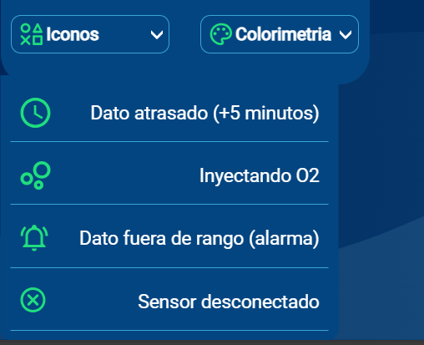
FALTA DE COMUNICACION EN INNOVEX ( FIJARNOS DE CUANTO DURAN LOS ICONOS)
TIEMPO RESOLUCIÓN (resta entre ingreso incidencia y finalización)
Agregar Incidencia por falla de sensor.
DON CARLOS -> NOS RETROALIMENTARA POR RIESGO DE PECES, PERDIDA ECONOMICA Y RIESGO DE PERSONAS.

EN EL REPORTE
->EL DIA (EJEMPLO LUNES)
->LA HORA (TIEMPO DE INCIDENCIA - TIEMPO DE FINALIZACIO

